내정보수정
유즈케이스 상세

ID |  | UseCase명 | 내 정보 수정
작성자 | 김노윤 | 수정자
작성일 | 2022-03-03 | 수정일
사전조건
사후조건
개요
액터 | 회원
기본흐름 | 액터행위 |  | 시스템 행위
 | 1. 마이페이지의 수정하기 버튼을 누른다.
 |  |  | 2. 기존 비밀번호를 입력하는 페이지로 이동한다
 | 3. 기존 비밀번호를 입력한다.
 | 4. 확인버튼을 누른다.
 |  |  | 5. 기존 비밀번호가 회원의 비밀번호가 맞는지 확인한다.
 |  |  | 6. 내 정보 수정 페이지로 이동한다.
 | 7. 새 비밀번호와 비밀번호 확인을 입력한다.
 | 8. 내정보 수정 페이지의 수정하기 버튼을 누른다.
 |  |  | 9. 새 비밀번호와 비밀번호 확인이 동일한지 확인한다.
 |  |  | 10. 비밀번호 조건에 맞는 형식인지 확인한다.
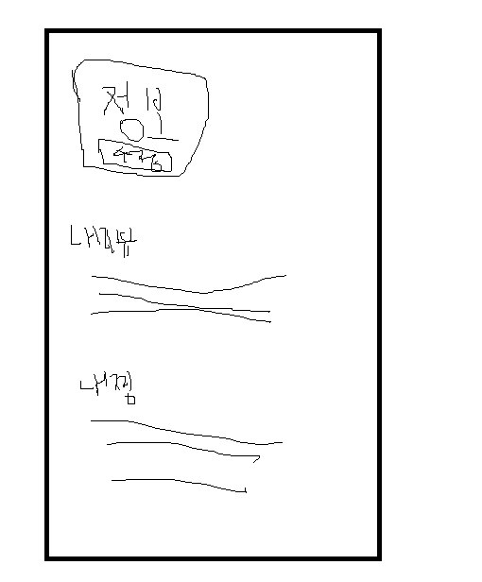
 |  |  | 11. 기존 비밀번호와 새 비밀번호가 다른지 확인한다.
 |  |  | 12. 기존 비밀번호를 새 비밀번호로 수정한다.
 |  |  | 13. 마이페이지로 이동한다.
대체흐름 | 액터행위 |  | 시스템 행위
 | 4. 취소버튼을 누른다.
 |  |  | 5. 마이페이지로 이동한다.
 | 8. 취소버튼을 누른다.
 |  |  | 9. 마이페이지로 이동한다.
예외흐름 | 액터행위 |  | 시스템 행위
 |  |  | 6. 기존 비밀번호와 맞지 않으면 오류메시지를 출력한다
 |  |  | 10. 동일하지 않다면 오류메시지를 출력한다.
 |  |  | 11. 형식이 안맞으면 오류메시지를 출력한다.
 |  |  | 12. 기존 비밀번호와 새 비밀번호가 동일하면 안내 메시지를 출력한 후 대기한다.
포함/확장 | 확장 : 탈퇴, 포함 : 사용자 인증
비고

